Sheet1
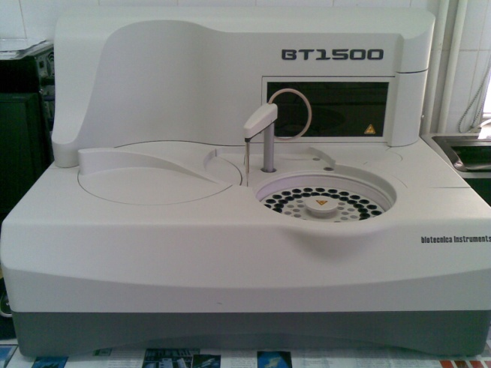
دانشگاه علوم پزشکی مشهد
شبکه بهداشت و درمان شهرستان خلیل اباد
آزمایشگاه مرکز بهداشت
 شناسنامه تجهیزات
1 | نوع دستگاه | اتوآنالايزر بيوشيمي
2 | کارخانه | biotecnica instruments
3 | مدل | BT1500
4 | کشور سازنده | ايتاليا
5 | شماره سریال | 47110620
6 | محل اسقرار | میز بيوشيمي-آزمایشگاه مرکز بهداشت
7 | کاربران ویژه | سایر همکاران
9 | تاریخ رسید به آزمایشگاه | 1389/12/20
10 | تاریخ راه اندازی در بخش | 1390/1/7
11 | شرایط دستگاه موقع تحویل | سالم
12 | ویژگی خاص | به گرمای زیاد و غبار حساس است
13 | تجهیزات مرتبط | فلش-UPS -كابينت باطري- رايانه -مانيتور-پرينتر-ارت مخصوص
14 | منبع تغذیه | 100-240 V - 300w - 50-60 HZ
15 | شرکت پشتبان | شرکت فراسامد
16 | آدرس شرکت پشتیبان | تهران-بزرگراه مدرس(بالاتر از ميدان 7 تير)-بعد از سه راه زهره-طبقه 2-واحد2-كدپستي15888
17 | تلفن تماس شرکت پشتیبان | 021-88537408-10
18 | مشخصات فرد راه اندازی کننده | آقاي مهندس بروشك 09377369700
19 | مشخصات فرد تحویل گیرنده | یاسر یوسف پور
20 | نحوه آموزش دستگاه | شفاهی و دارای دفترچه راهنما
21 | مشخصات محلول ها و مواد مصرفی | آب مقطر حاوي آنتي باكتريال
22 | شماره پلاک دستگاه
 | تکمیل کننده فرم | یاسر یوسف پور
23 | تاریخ تکمیل فرم | 1390/1/10

